開発環境構築
1.jdkのインストール
 | ①下記URLからjdkをダウンロードし、インストールする。
 | https://www.oracle.com/technetwork/java/javase/downloads/index.html

 | ②環境変数を追加する。
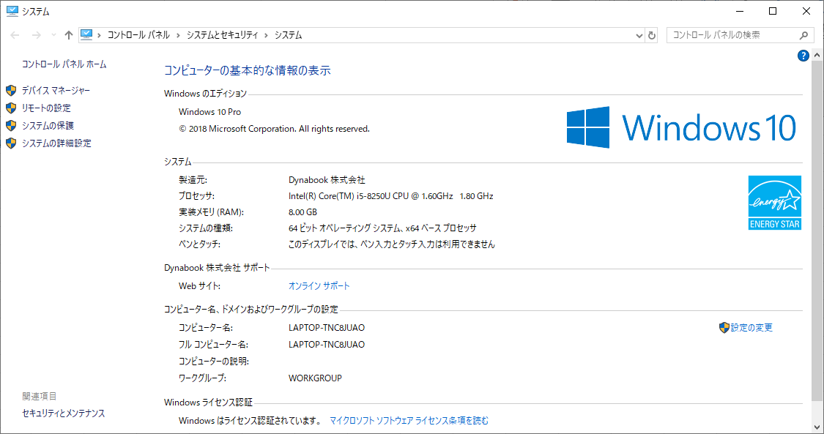

ここの

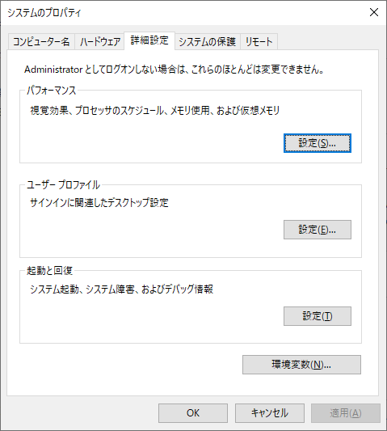

ここから

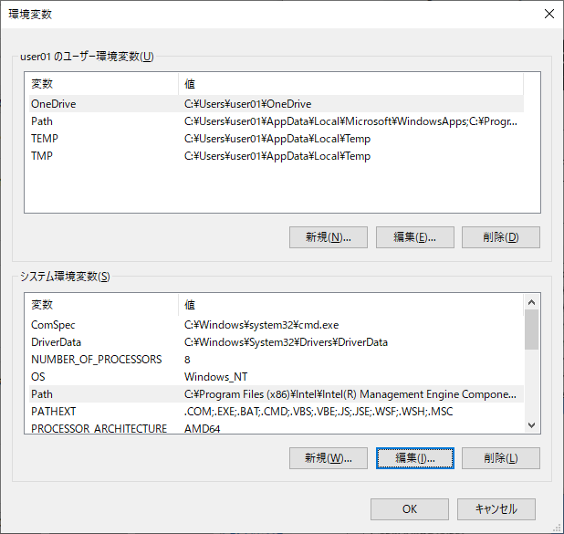

Pathを選んで

編集を押下

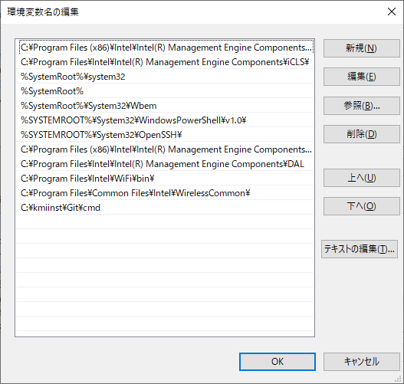
新規を押下

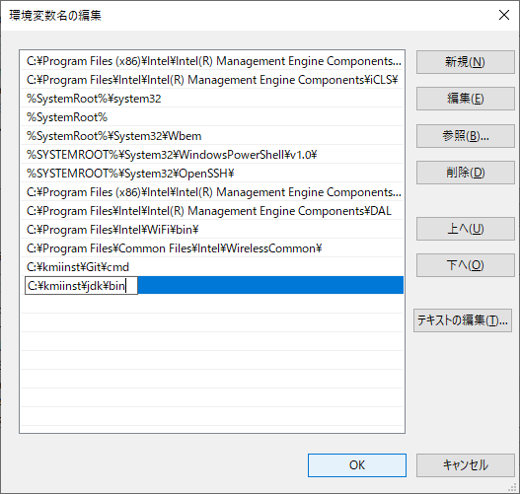

jdkをインストールしたディレクトリのbinの階層までのパスを入力する

OKを押下



新規を押下

jdkをインストールしたディレクトリパスを入力する
※binは不要

OKを押下

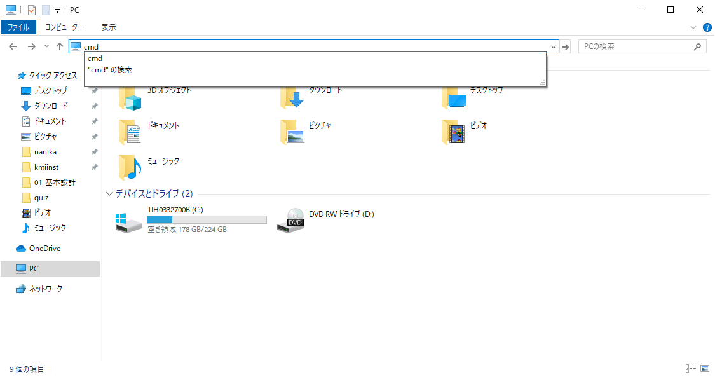
"cmd"と入力してenterを押下

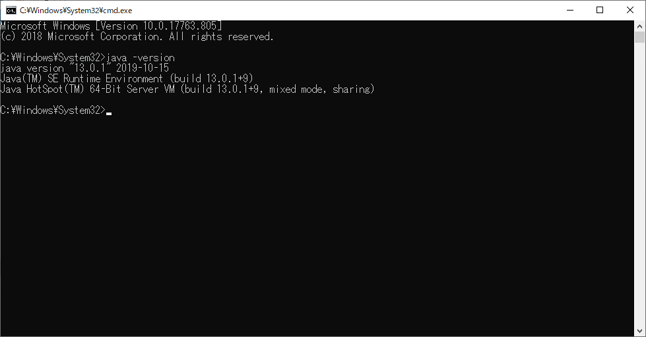

"java -version"と入力してenterを押下

バージョン情報が表示されると成功

2.STSのインストール
 | 下記URLからSTSをダウンロードしインストールする。
 | https://spring.io/tools
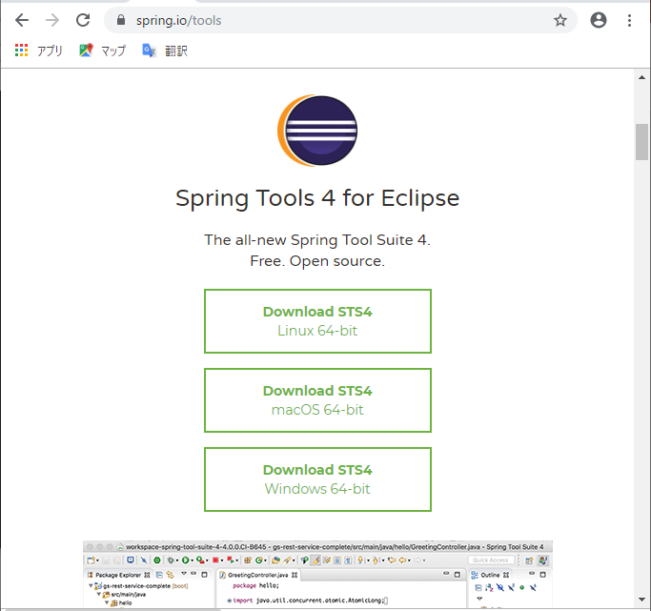

3.STSの設定
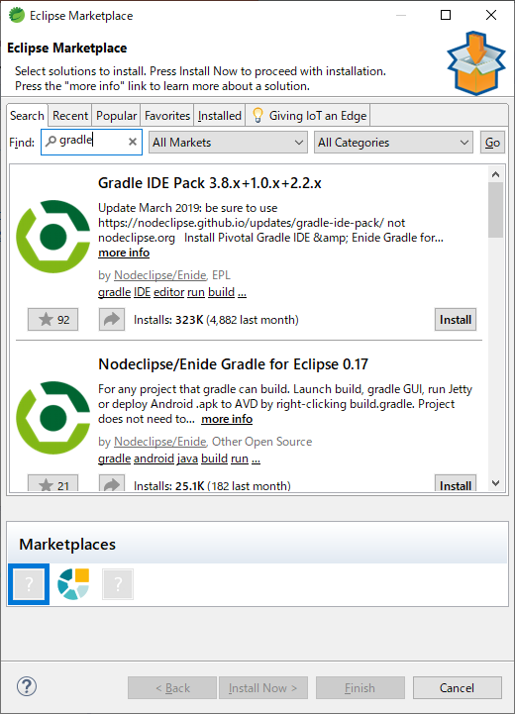

"gradle"と入力してenterを押下

installを押下

 | あとは画面の指示に従って進めてください。

DB構築手順
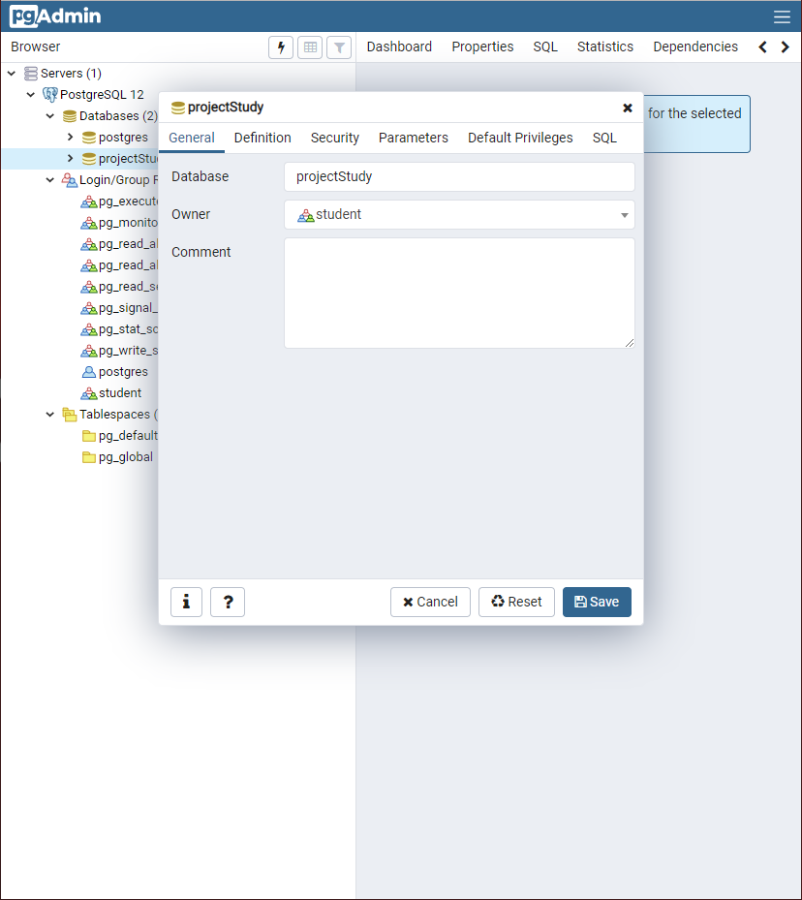
1.postgresのダウンロード
 | 下記URLからダウンロードし、インストールする。
 | https://www.postgresql.jp/download
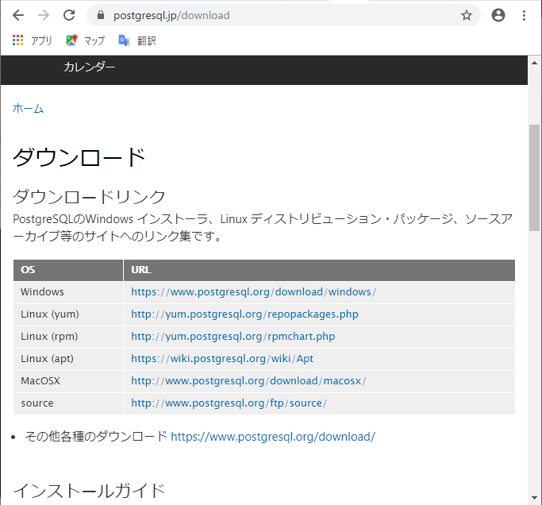

ここ

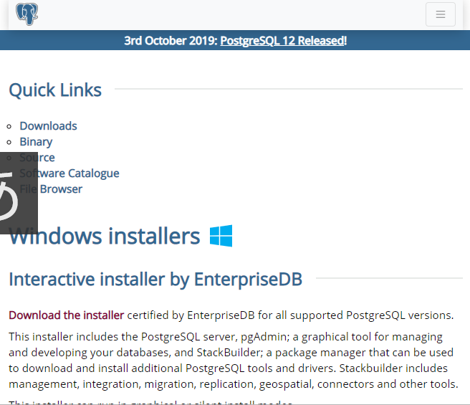

ここ

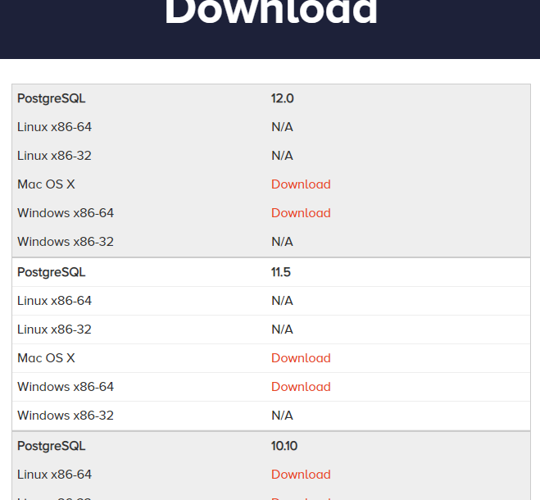

ここ

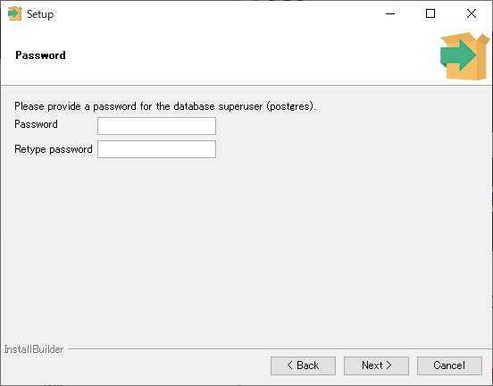

パスワードを忘れないよう注意してください。

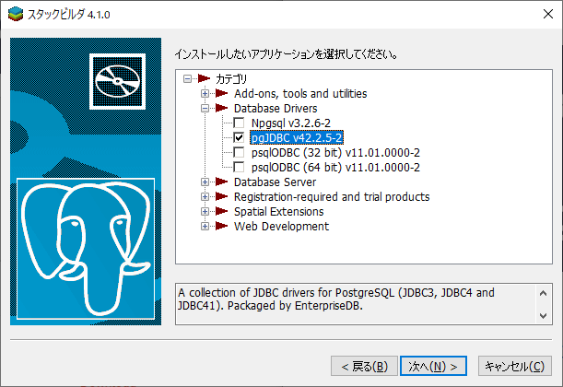

インストール後、追加のツールインストールではJDBCドライバをインストールしてください。

2.DB構築
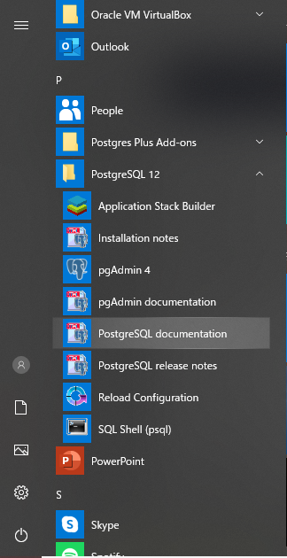

pgAdminを起動してください。

 | ブラウザが立ち上がりパスワードを聞かれるので先ほどのパスワードを入力してください。
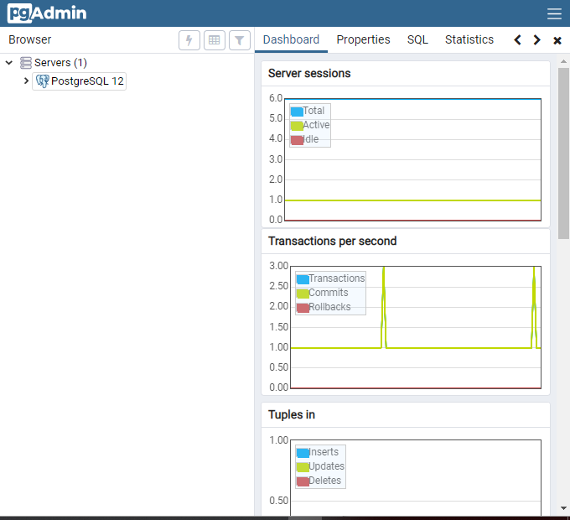

postgreSQLを選択。

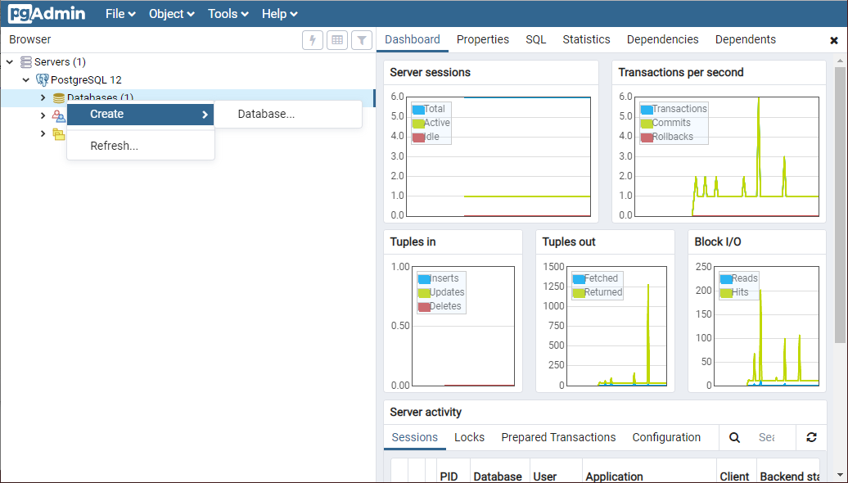

Create→Databaseを選択。

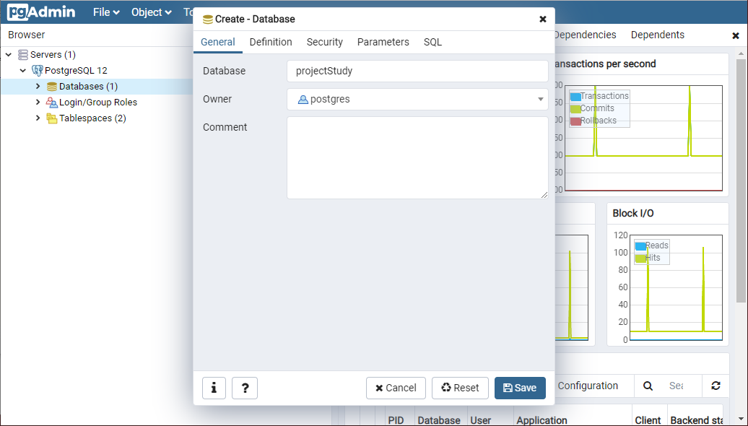

DB名を入力。

Saveを押下。

3.ユーザ作成
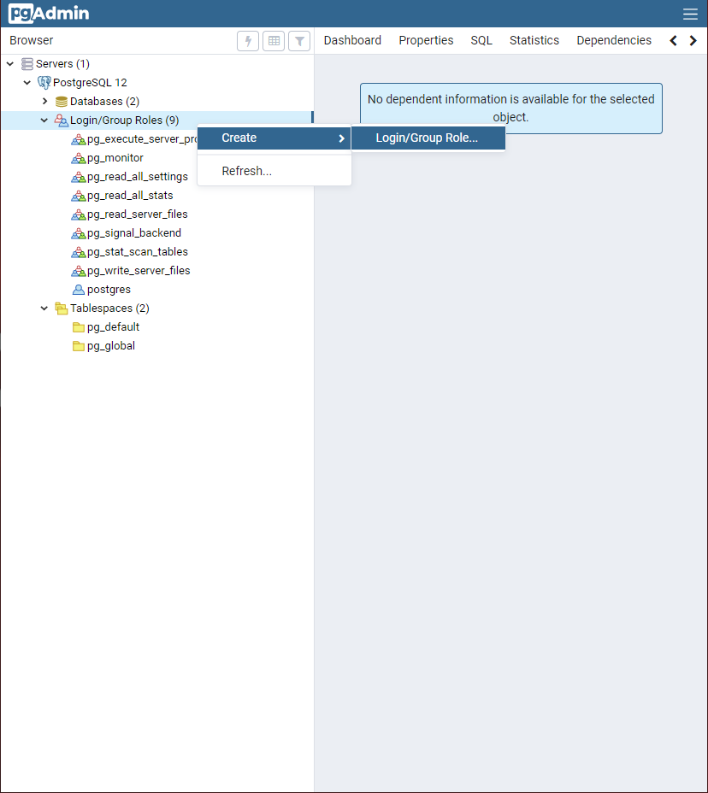

Create→Login/Group...を選択。

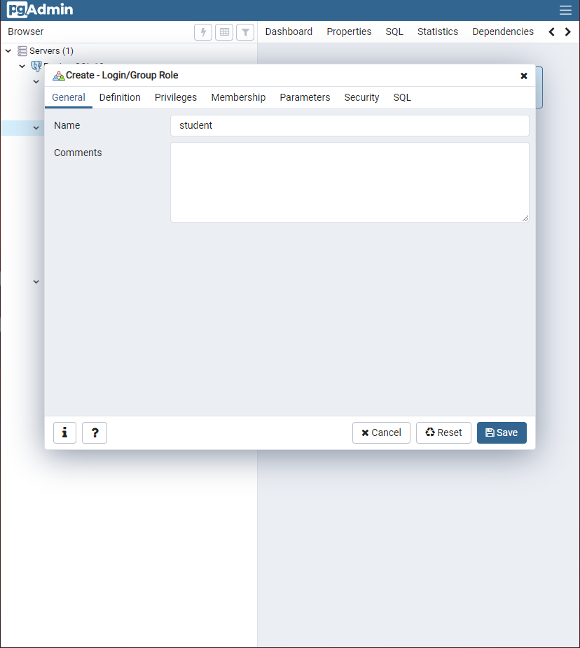

"student"と入力。

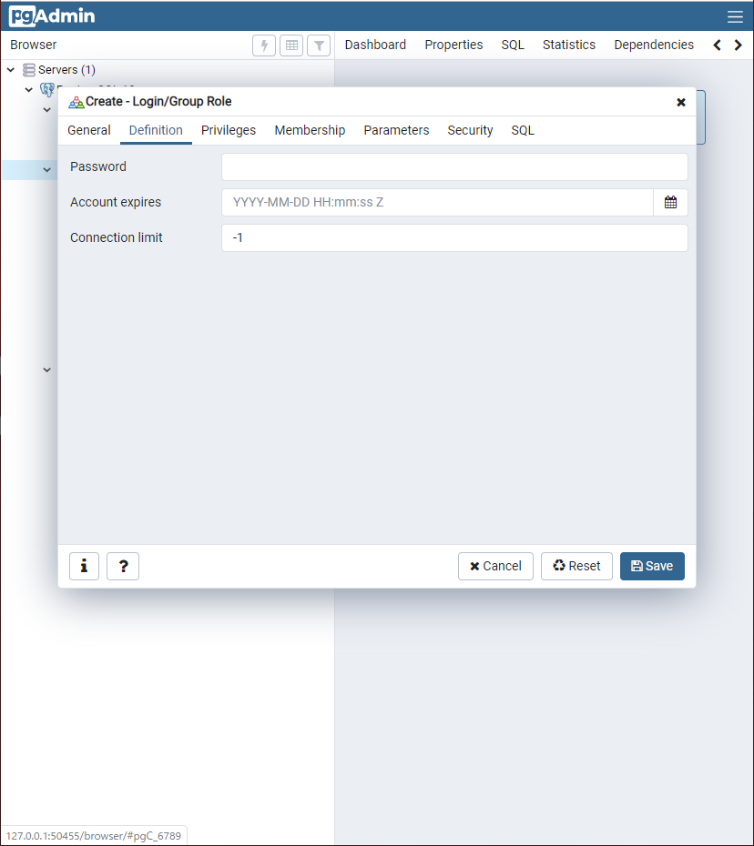

ここを選択。
"student"と入力。

Saveを押下。

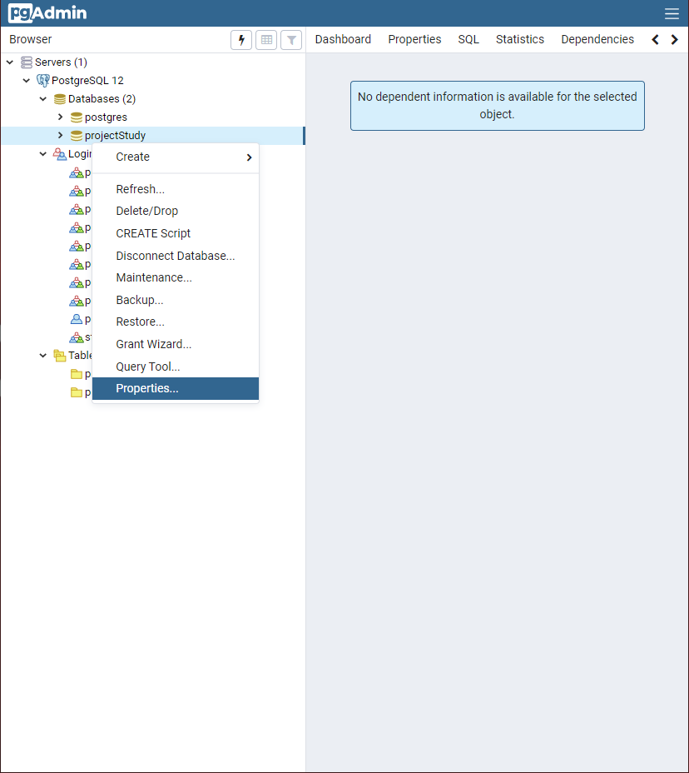

projectStudy→Properties...を選択。

